Arkusz1
Wykonawca wypełnia pola zielone |  |  |  |  |  |  |  |  |  | załącznik nr 2

KOSZTORYS
L.P. | Wykaz produktów | Jednostka miary | Ilość | Cena jednostkowa netto | Wartość netto | VAT (%) | wartość VAT | wartość brutto | Nazwa marki i producenta | Zdjęcie poglądowe
1 | projektor multimedilany | szt. | 3 |  | 0.00 zł |  | 0.00 zł | 0.00 zł | Optoma UHD35 | 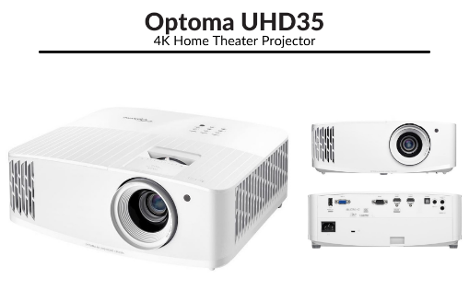
 |  |  |  | Razem | 0.00 zł |  | 0.00 zł | 0.00 zł

postępowanie nr 1/11/2021

 |  |  |  |  |  |  |  |  |  |  | …………………………

